smuuary
將工作表、圖表製作成 PowerPoint 簡報

o將 Excel 工作表的內容複製到投影片
n將儲存格範圍複製成投影片中的表格
n指定儲存格資料貼入投影片中的方式
o美化複製到投影片中的圖表物件

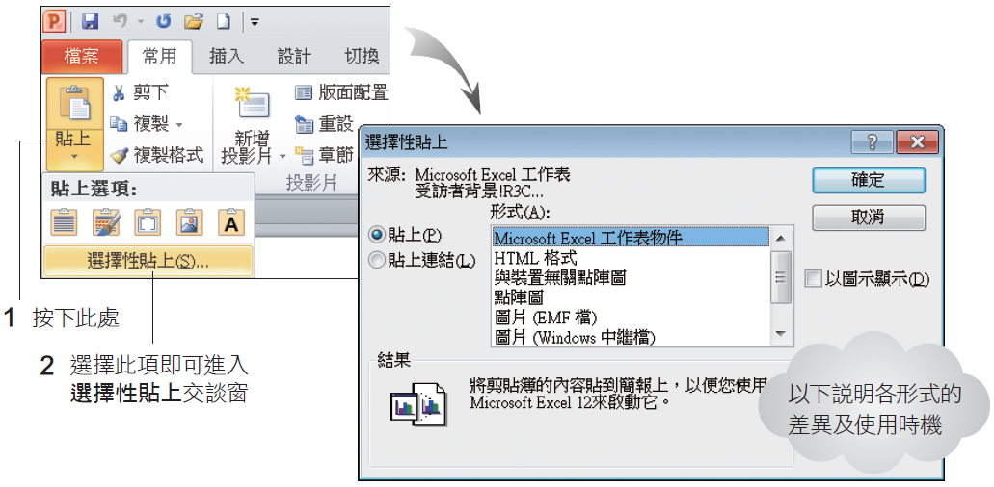

 | o這幾種形式的差異：
 | nMicrosoft Excel 工作表物件：若選此形式，看起來雖然和貼上表格並無不同，卻可以讓把整個活頁簿內嵌到簡報中
 | n只要在工作表上雙按，就可進入內嵌的 Excel 活頁簿進行編輯
 | nHTML 格式：若選此形式，則複製的儲存格會轉換為 PowerPoint 表格再貼上，並保留原來在 Excel 中的格式設定，例如字體顏色、儲存格樣式等

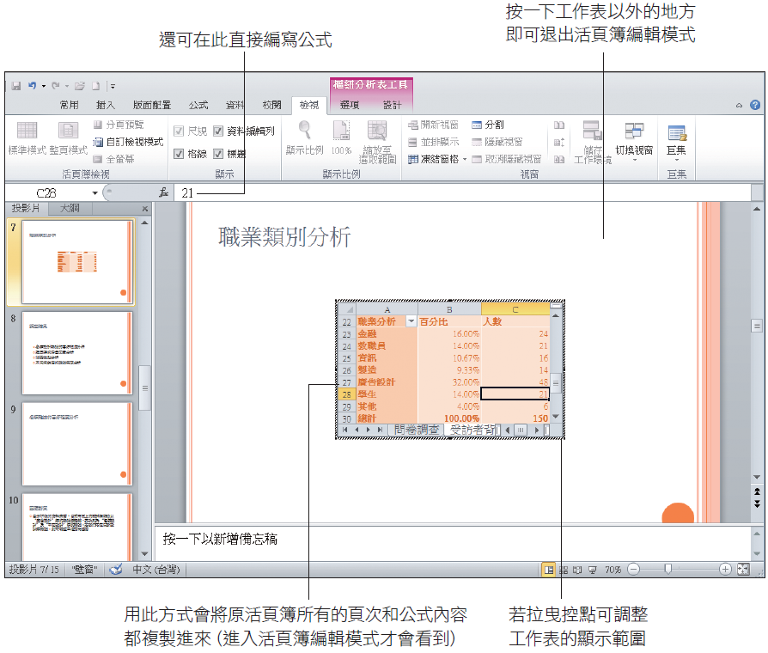

 | o若希望貼進 PowerPoint 的工作表與複製來源的 Excel 活頁簿保持同步更新
 | o請在選擇性貼上的交談窗中以貼上連結的方式貼上工作表，貼上連結方式是資料會同步更新

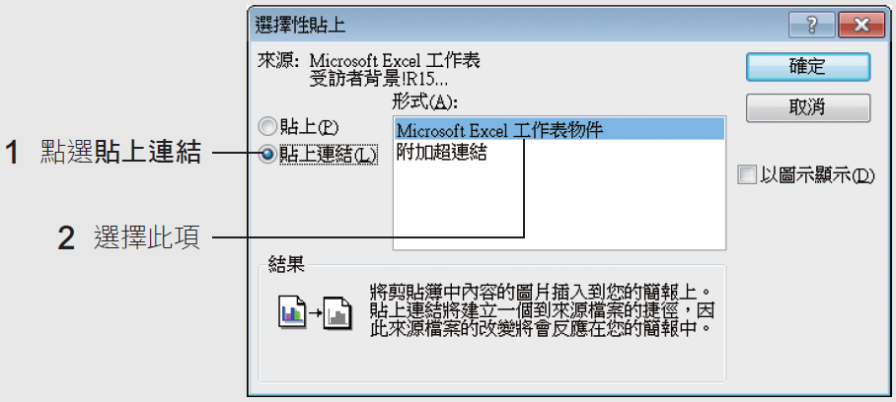

調查結果
最常購買 | 百分比 | 人數
包裝設計 | 16.67% | 25
平面設計 | 18.00% | 27
多媒體 | 6.00% | 9
其他 | 2.00% | 3
居家設計 | 7.33% | 11
服裝設計 | 8.67% | 13
空間規劃 | 10.00% | 15
建築設計 | 10.00% | 15
廣告設計 | 21.33% | 32
總計 | 100.00% | 150

主要考量 | 人數
本期專題報導 | 49
名人推薦 | 12
有無贈品優惠券 | 8
其他 | 4
版面編排美觀 | 13
頁數多寡 | 42
價格實惠 | 22
總計 | 150

購買地點 | 百分比
一般書局 | 28.00%
其他 | 7.33%
便利商店 | 14.67%
連鎖書店 | 17.33%
網路書店 | 32.67%
總計 | 100.00%

Chart1
不同年齡層購買設計雜誌的喜好
 | 15歲以下 | 16～30歲 | 31～45歲 | 46歲以上
包裝設計 | 2 | 7 | 5 | 11
平面設計 | 7 | 7 | 4 | 9
多媒體 | 1 | 3 | 3 | 2
其他 |  | 1 |  | 2
居家設計 |  | 7 | 3 | 1
服裝設計 | 1 | 5 | 5 | 2
空間規劃 | 7 | 1 | 4 | 3
建築設計 |  | 6 | 4 | 5
廣告設計 | 4 | 11 | 14 | 3

